상품제안서
애니클리어 폴더블 6인치 빅팬 선풍기 | 상품코드: S40905

 |  |  |  |  |  |  | 02-713-8555 | www.synergygift.co.kr
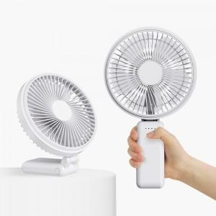 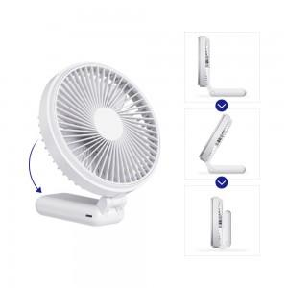 

【상세/제작정보】 | *폴더블 핸디 팬<br>핸디용&amp;스탠드 용 겸용 사용가능 <br>*팬 중앙 혹은 손 잡이에 인쇄가능<br>*구성품 : 선풍기 /스트랩 / 설명서 / 충전케이블 / 패킹

【인쇄/포장옵션】 | 레이저, 에폭시, 풀칼라 / 포장지포장

【공급단가】 | 수량 | 30~ | 50~ | 100~ | 500~ | 1,000~
*VAT별도 | 단가 | 17,720원 | 17,450원 | 17,040원 | 16,360원 | 15,680원

【상품 URL】 | https://www.synergygift.co.kr:443/src/goods_detail.php?gdno=40905

